상품제안서
캔버스 가방 | 상품코드: F17161

 |  |  |  |  |  |  | 02-412-0044 | www.easy1.co.kr
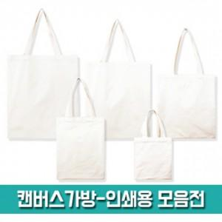

【상세/제작정보】

【인쇄/포장옵션】 | 실크 / OPP(비닐)

【공급단가】 | 수량 | 200~ | 300~ | 500~ | 1,000~ | 2,000~
*VAT별도 | (26X33) | 1,500원 | 1,450원 | 1,410원 | 1,360원 | 1,310원
 | (31X34) | 1,640원 | 1,590원 | 1,540원 | 1,490원 | 1,440원
 | (35X41) | 1,850원 | 1,790원 | 1,740원 | 1,680원 | 1,620원
 | (38X44) | 1,960원 | 1,900원 | 1,840원 | 1,780원 | 1,720원

【상품 URL】 | https://dev.easy1.co.kr:443/src/goods_detail.php?gdno=17161

